dashboard
Bài Kiểm Tra Số 1

evidence
1.テストデータ #1

 | ①店舗

 |  | mmshop_chainの店舗は店舗アプリを使用している。
 |  | mmshop_chainの支店はmmshop_branch_1とmmshop_branch_2を含める。

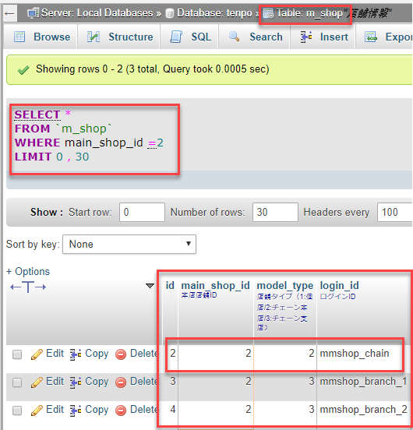

 | ②mmshop_chainの店舗の会員です。

 |  | ユーザID＝３のユーザはmmshop_chain店舗の会員です。

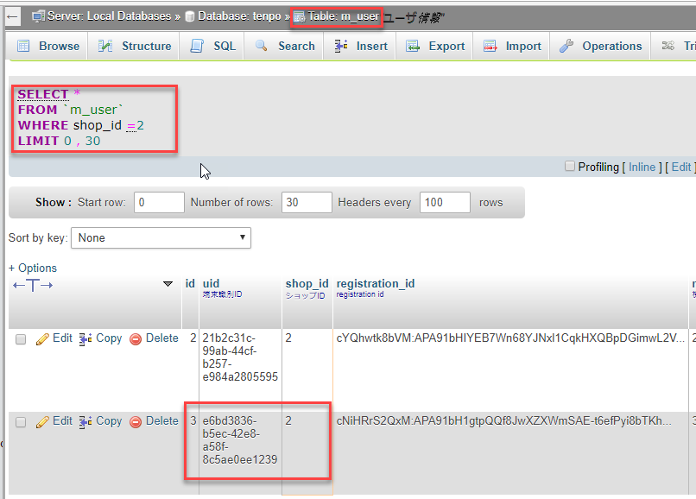

 | ③以下の条つで５つのクーポンを用意する。

 |  | ・バーコードなりのクーポン：３つ
 |  | ・バーコード無しのクーポン：２つ

 | 2

 | 3

 | 4

 | 5

 | 6

